Ark1
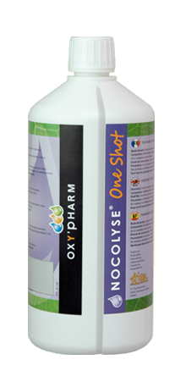

NOCOLYSE ® One Shot
 | SETT INN: Rom volum (i orange celle) for å finne forbruk... ...og hvor lenge rommet skal være avlåst (avlåsningstid)
 |  |  |  |  |  |  | 

 | Rom volum, m3 |  | Innstilling |  |  | Forbruk løsning |  |  |  |  | Diffusjonstid + | Kontakttid = | Avlåsningstid
 | 100 | mᵌ | 300 | 300 |  |  | 3.0 | dl |  | 18 | 0 |  | 2:18:00
 |  |  |  |  |  |  |  |  |  |  |  |  | Timer : minutter

 | TABELL: Viser eksempler på sammenhenger
 | mellom romvolum, forbruk og tid ved bruk av
 | Nocolyse ONE SHOT
 | Rom volum, m3 |  | Innstilling |  |  |  | Forbruk løsning |  | Løsning |  | Diffusjonstid | Kontakttid | Avlåsningstid

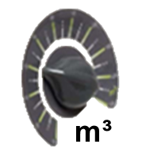


 |  |  |  |  |  |  | ≈ |  |  |  | Timer : minutter | Timer : minutter | Timer : minutter
 | 333 | mᵌ | 999 | 999 | ml | = | 10.0 | dl | Nocolyse One Shot | 1900-02-28 22:33:36 | 0:59:56 | 2:00:00 | 2:59:56
 | 300 | mᵌ | 900 | 900 | ml | = | 9.0 | dl | Nocolyse One Shot | 1900-02-23 00:00:00 | 0:54:00 | 2:00:00 | 2:54:00
 | 283 | mᵌ | 849 | 849 | ml | = | 8.5 | dl | Nocolyse One Shot | 1900-02-19 22:33:36 | 0:50:56 | 2:00:00 | 2:50:56
 | 267 | mᵌ | 801 | 801 | ml | = | 8.0 | dl | Nocolyse One Shot | 1900-02-17 01:26:24 | 0:48:04 | 2:00:00 | 2:48:04
 | 250 | mᵌ | 750 | 750 | ml | = | 7.5 | dl | Nocolyse One Shot | 1900-02-14 00:00:00 | 0:45:00 | 2:00:00 | 2:45:00
 | 217 | mᵌ | 651 | 651 | ml | = | 6.5 | dl | Nocolyse One Shot | 1900-02-08 01:26:24 | 0:39:04 | 2:00:00 | 2:39:04
 | 200 | mᵌ | 600 | 600 | ml | = | 6.0 | dl | Nocolyse One Shot | 1900-02-05 00:00:00 | 0:36:00 | 2:00:00 | 2:36:00
 | 167 | mᵌ | 501 | 501 | ml | = | 5.0 | dl | Nocolyse One Shot | 1900-01-30 01:26:24 | 0:30:04 | 2:00:00 | 2:30:04
 | 150 | mᵌ | 450 | 450 | ml | = | 4.5 | dl | Nocolyse One Shot | 1900-01-27 00:00:00 | 0:27:00 | 2:00:00 | 2:27:00
 | 133 | mᵌ | 399 | 399 | ml | = | 4.0 | dl | Nocolyse One Shot | 1900-01-23 22:33:36 | 0:23:56 | 2:00:00 | 2:23:56
 | 100 | mᵌ | 300 | 300 | ml | = | 3.0 | dl | Nocolyse One Shot | 1900-01-18 00:00:00 | 0:18:00 | 2:00:00 | 2:18:00
 | 67 | mᵌ | 201 | 201 | ml | = | 2.0 | dl | Nocolyse One Shot | 1900-01-12 01:26:24 | 0:12:04 | 2:00:00 | 2:12:04
 | 50 | mᵌ | 150 | 150 | ml | = | 1.5 | dl | Nocolyse One Shot | 1900-01-09 00:00:00 | 0:09:00 | 2:00:00 | 2:09:00

